Ejercicio 2
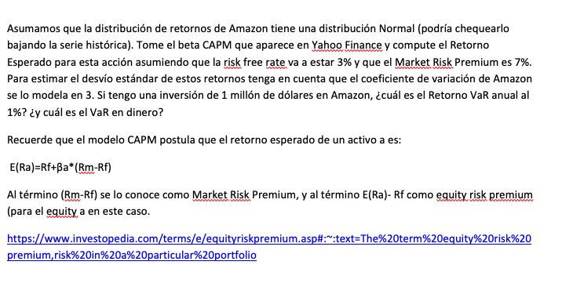

Amazon
Beta | 1.11
Risk Free rate | 3%
Market risk premium | 7%
Coeficiente de Variación | 3
Retorno esperado | 10.8%
Desvio estandar | 0.32
Alfa buscado | 1%
Valor Z para 1% | -2.33
Valor X para Alfa 1% | -64.39%
Portafolio | 1,000,000
Perdida VAR 1% | 356,057.00
 | (643,943.00)

